C1
 | LARGO DEL CAMIÓN: 14,50 MTS

C1 |  | VISTA LATERAL
 |  |  |  |  |  |  |  | TOTAL METROS
 |  | 2.20 | 2.50 | 2.60 | 2.60 | 3.20 | 1.00 | 14.10

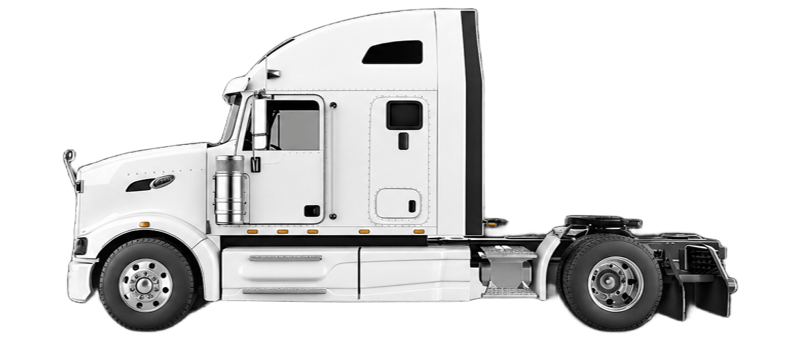
 |  | LEFT VIEW |  |  |  |  |  | 18 CUNAS
 |  | TORRE 2M C/E | STRINGER | HORIZONTAL | TORRE 2M S/E | DIAGO 2M | PAÑOL
 |  | TORRE 2M C/E | STRINGER | HORIZONTAL | CELOSIA | DIAGO 2M | PAÑOL
 |  | TORRE 2M C/E | STRINGER | HORIZONTAL | VIGA PUENTE | PLANTA | PAÑOL

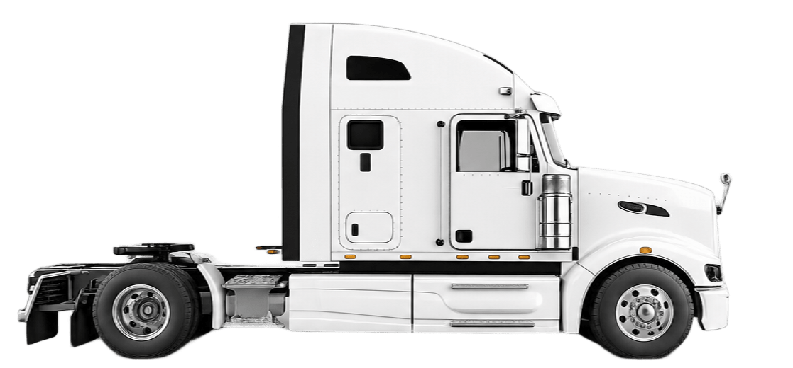
 | 18 CUNAS | RIGHT VIEW
 |  | PAÑOL | DIAGO 2M | VIGA PUENTE | HORIZONTAL | STRINGER | TORRE 2M C/E
 |  | PAÑOL | DIAGO 2M | CELOSIA | HORIZONTAL | STRINGER | TORRE 2M C/E
 |  | PAÑOL | BASES/30-30 | BASES | HORIZONTAL | STRINGER | TORRE 2M C/E

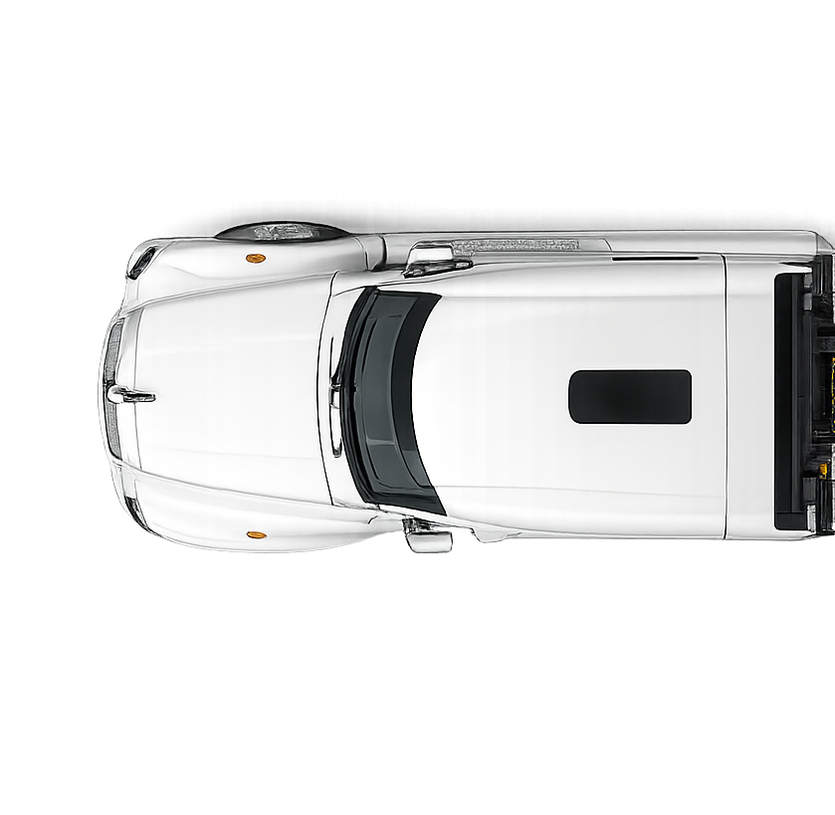
C1 |  | VISTA DE PLANTA

 |  | TORRE 2MTS C/E | STRINGER | HORIZONTAL | VIGA PUENTE + CELOSIA + BASES | DIAGO 2 MTS + BASES + 30/30 | PAÑOL

 |  | TORRE 2MTS C/E | STRINGER | HORIZONTAL | TORRE 2 MTS S/E + CELOSIA + VIGA PUENTES | DIAGO 2 MTS + DIAGO DE PLANTA | PAÑOL

 |  |  |  |  |  |  |  | TOTAL KILOS
 |  | 4,440 | 4,800 | 7,600 | 5,210 | 7,850 | 300 | 30200

